Estadísticas
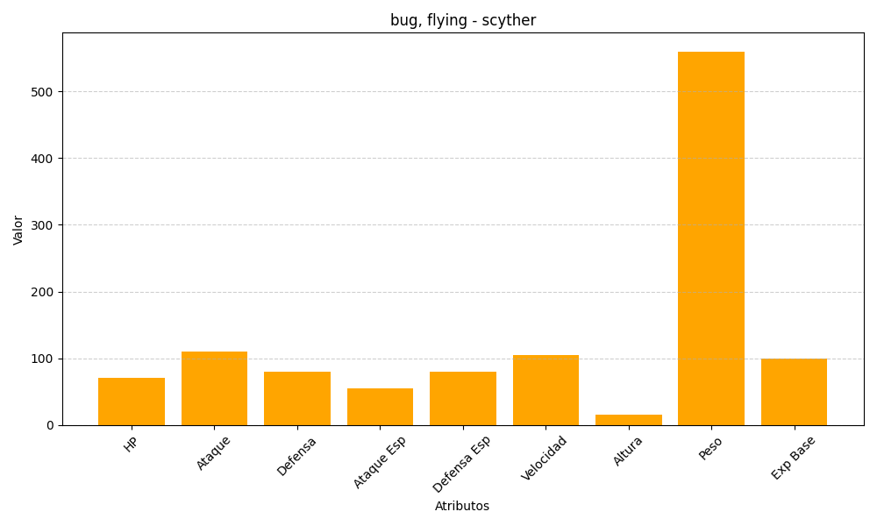
ID | Nombre | Tipo | HP | Ataque | Defensa | Ataque Especial | Defensa Especial | Velocidad | Altura | Peso | Experiencia Base
123 | scyther | bug, flying | 70 | 110 | 80 | 55 | 80 | 105 | 15 | 560 | 100

